상품제안서
그린물티슈 10매(홍보용) | 상품코드: F12119

 |  |  |  |  |  |  | 02-412-0044 | www.easy1.co.kr
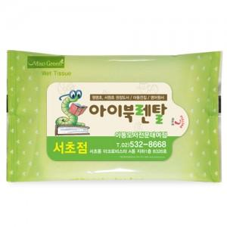

【상세/제작정보】 | 1000개부터 자동라벨스티커로 인쇄됩니다.

【인쇄/포장옵션】 | 스티커 / 비규격미포장

【공급단가】 | 수량 | 1,000~ | 2,000~ | 3,000~ | 5,000~ | 10,000~
*VAT별도 | 단가 | 190원 | 190원 | 180원 | 170원 | 170원

【상품 URL】 | http://www.easy1.co.kr/src/goods_detail.php?gdno=12119

